ESTADO DE CAMBIO DE PATRIMONIO
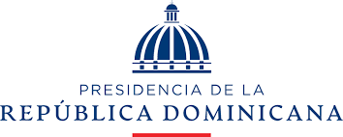

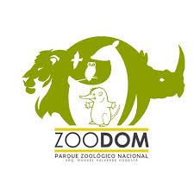
PARQUE ZOOLOGICO NACIONAL
ESTADO DE CAMBIO DE ACTIVO / PATRIMONIO
EJERCICIOA AL 31 DICIEMBRE 2023 Y 2022
VALORES RD$

 | Capital Aportado | Cambios en Políticas Contables | Revaluación | Resultados Acumulados | Total Activos Netos / Patrimonio

Saldo al 31 de diciembre de 2022 | 156,228.00 |  |  | 83,987,481.00 | 84,143,709.00
Cambio en políticas contables
Revaluación de Propiedad, planta y equipo
Ajuste al patrimonio
Resultado del período |  |  |  | -7,370,594.29 | (7,370,594.29)
Saldo al 30 de Junio de 2022 | 156,228.00 |  |  | 76,616,886.71 | 76,773,114.71
Saldo al 31 de diciembre de 2023 | 156,228.00 |  |  | 79,779,402.00 | 79,935,630.00
Cambio en políticas contables
Revaluación de Propiedad, planta y equipo
Efecto del gasto de depreciación de los activos revaluados
Ajuste al patrimonio |  |  |  | 2,248,020.79 | 2,248,020.79
Resultado del período |  |  |  | 4,206,557.35 | 4,206,557.35
Saldo al 31 diciembre de 2023 | 156,228.00 |  |  | 86,233,980.14 | 86,390,208.14
Las notas en las páginas 7 a 22 son parte integral de estos Estados Financieros.

_________________________________
DRA. PATRICIA TORIBIO PAULINO
DIRECTORA GENERAL

 |  |  | _________________________________
NICOLE MAÑON G. |  |  | LICDA. HILDA GONZALEZ
AUX. CONTABILIDAD |  |  | ENC. ADM Y FINANCIERA

